کلی
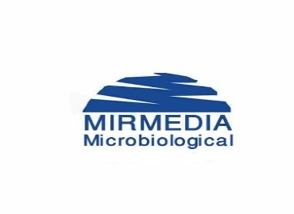

پودر دکستروز خوراکی شرکت کاردان آزما (MIRMEDIA)
قیمت های شهریور ماه 1402
انواع دکستروزها | قیمت | فروش جهانگیری | فروش نقدی
 | آزمایشگاه‌ها | 30% | 18%
50 گرمی ساده پکیج | 17,500 | 12,250 | 14,350
50 گرمی طعم دارپکیج | 18,000 | 12,600 | 14,760
50 گرمی ساده بطری | 21,000 | 14,700 | 17,220
50 گرمی طعم دار بطری | 21,500 | 15,050 | 17,630
55 گرمی ساده پکیج | 18,500 | 12,950 | 15,170
55 گرمی طعم دار پکیج | 19,000 | 13,300 | 15,580
55 گرمی ساده بطری | 22,000 | 15,400 | 18,040
55 گرمی طعم دار بطری | 22,500 | 15,750 | 18,450
75 گرمی ساده پکیج | 20,000 | 14,000 | 16,400
75 گرمی طعم دار پکیج | 20,500 | 14,350 | 16,810
75 گرمی ساده بطری | 23,500 | 16,450 | 19,270
75 گرمی طعم دار بطری | 24,000 | 16,800 | 19,680
82.5 گرمی ساده پکیج | 21,500 | 15,050 | 17,630
82.5 گرمی طعم دار پکیج | 22,000 | 15,400 | 18,040
82.5 گرمی ساده بطری | 25,000 | 17,500 | 20,500
82.5 گرمی طعم دار بطری | 25,500 | 17,850 | 20,910
100 گرمی ساده پکیج | 28,000 | 19,600 | 22,960
100 گرمی طعم دار پکیج | 28,500 | 19,950 | 23,370
100 گرمی ساده بطری | 31,500 | 22,050 | 25,830
100 گرمی طعم دار بطری | 32,000 | 22,400 | 26,240

پودر دکستروز خوراکی برند MIRMEDIA دارای مجوز از سازمان غذا و دارو می باشد.
اسانس های مورد استفاده در پودر دکستروز خوراکی میرمدیا دارای مجوز از سازمان غذا و دارو می باشد.
کلیه ظروف مورد استفاده در بسته بندی اعم از بطری و درب بطری و تجهیزات بسته بندی دارای تاییدیه وزارت بهداشت و غذا ودارو می باشند.
شرکت میرمدیا در اتاق GMP اقدام به بسته بندی و پکینگ پودر دکستروز خوارکی می نماید.

